Лист1
Доход от реализации за месяц = 2265,18. | На начало | На конец
Оборотные активы
1. Материал | 88 | 150
2. Готовая продукция на складе | 18 | 23
3. НДС | 16 | 27
4. Незавершённое производство | 36 | 0
5. Денежные средства | 491 | 163
6. Товары на складе | 41 | 0
7. Расходы будущих периодов | 0 | 40
2265.18 | 690 | 403

Абсолютное отклонение показывает, на сколько единиц (в тыс. руб.) изменился каждый элемент оборотных активов за месяц.
Формула для каждого элемента i : ΔXi​=Xi, конец​−Xi, начало​
ΔXi>0 — элемент вырос (увеличение)
ΔXi<0ΔXi<0 — элемент снизился (уменьшение)
ΔXi=0 — без изменений.

Рост в материалах (+62), готовой продукции (+5), НДС (+11) и РБП (+40) — больше запасов, появились отложенные расходы.
Снижение в денежных средствах (−328), товарах (−41), НЗП (−36) — существенная просадка ликвидности и обнуление остатков товаров и НЗП.
Общий объём оборотных активов сократился на 287 тыс. руб.
Доход от реализации за месяц = 2265,18. | Δ

Оборотные активы
1. Материал | 62
2. Готовая продукция на складе | 5
3. НДС | 11
4. Незавершённое производство | -36
5. Денежные средства | -328
6. Товары на складе | -41
7. Расходы будущих периодов | 40
 | -287

Формула: Kiсохр=Xiконец/Xiначало *100%

Доход от реализации за месяц = 2265,18. | Kiсохр в %

Оборотные активы
1. Материал | 170.45454545
2. Готовая продукция на складе | 127.77777778
3. НДС | 168.75
4. Незавершённое производство | 0
5. Денежные средства | 33.197556008
6. Товары на складе | 0
7. Расходы будущих периодов | #DIV/0!

Определяется доля каждого элемента в общей сумме активов.
Формула: Уд.вес =Xi/∑Xi​ *100%

Доход от реализации за месяц = 2265,18. | На начало | На конец | Уд.вес в %

Структура сместилась от денег к запасам: доля материалов резко выросла, деньги снизились.
Появились значимые РБП; товары и НЗП на конец отсутствуют.
Такой сдвиг уменьшает ликвидность, но может быть связан с подготовкой к будущему выпуску/продажам.
В дальнейшей записке увяжите это с оборачиваемостью: при быстром обороте риски ниже, при замедлении — возможен дефицит ликвидности.
 | месяца | месяца
Оборотные активы
1. Материал | 12.753623188 | 37.220843672 | 24.467220484
2. Готовая продукция на складе | 2.6086956522 | 5.7071960298 | 3.0985003776
3. НДС | 2.3188405797 | 6.699751861 | 4.3809112813
4. Незавершённое производство | 5.2173913043 | 0 | -5.2173913043
5. Денежные средства | 71.15942029 | 40.446650124 | -30.712770166
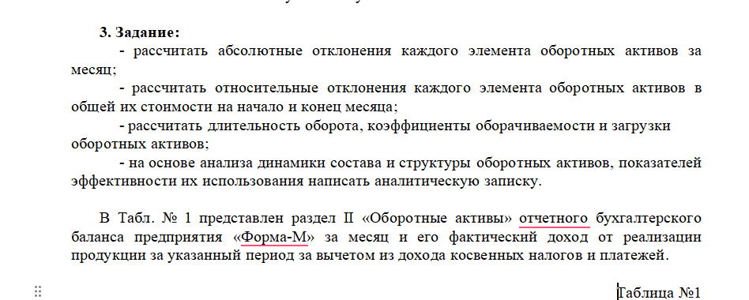
6. Товары на складе | 5.9420289855 | 0 | -5.9420289855
7. Расходы будущих периодов | 0 | 9.9255583127 | 9.9255583127
 | 100 | 100

Доход от реализации за месяц = 2265,18. | На начало месяца | На конец месяца | Абсолютное отклонение | Относительное отклонение

Оборотные активы
1. Материал | 88 | 150 | 62 | 24.467220484
2. Готовая продукция на складе | 18 | 23 | 5 | 3.0985003776
3. НДС | 16 | 27 | 11 | 4.3809112813
4. Незавершённое производство | 36 | 0 | -36 | -5.2173913043
5. Денежные средства | 491 | 163 | -328 | -30.712770166
6. Товары на складе | 41 | 0 | -41 | -5.9420289855
7. Расходы будущих периодов | 0 | 40 | 40 | 9.9255583127
2265.18 | 690 | 403 | -287 | 0

Оборот “короткий”: ~неделя на один цикл — это хорошо.
Отдача ОА 4,15: каждый рубль, вложенный в оборот, приносит ~4,15 руб. выручки в месяц.
Загрузка 0,241: для рубля выручки достаточно 24 коп. оборотных средств — эффективное использование.
Средняя величина оборотных средв |  | 546.5 | тыс.руб
Коэффициент оборачиваемости (отдача оборотных средств) |  | 4.1448856359 | оборота за месяц
Длительность одного оборота если 30 дней |  | 7.2378354038 | дня
Длительность одного оборота если 31 день |  | 7.4790965839 | дня
Коэффициент загрузки (закрепления) оборотных средств |  | 0.24126118013 | руб.

1. Общие изменения (абсолютные отклонения)
За отчётный месяц общая сумма оборотных активов предприятия сократилась с 690 тыс. руб. до 403 тыс. руб., то есть на 287 тыс. руб. (−41,6%).
Наибольшее снижение произошло по статье «Денежные средства» (−328 тыс. руб.), что указывает на активное использование средств для закупок или расчётов с контрагентами.
Полностью исчезли остатки товаров на складе (−41 тыс. руб.) и незавершённого производства (−36 тыс. руб.), что может свидетельствовать о завершении производственного цикла и реализации запасов.
В то же время наблюдается рост по статьям:
Материалы — +62 тыс. руб. (увеличение запасов сырья и комплектующих);
НДС — +11 тыс. руб.;
Расходы будущих периодов — +40 тыс. руб. (появились новые авансовые затраты);
Готовая продукция на складе — +5 тыс. руб.
Таким образом, предприятие перераспределило активы в сторону производственных запасов, сократив объём ликвидных средств.
2. Изменение структуры оборотных активов
Структура оборотных активов претерпела значительные изменения.
Доля денежных средств уменьшилась с 71,16% до 40,45% (−30,71 п.п.), а доля материалов выросла с 12,75% до 37,22% (+24,47 п.п.).
Также появились расходы будущих периодов (9,93%), тогда как товары и незавершённое производство полностью выбыли из структуры.
Это свидетельствует о переходе средств из наиболее ликвидных форм (деньги) в менее ликвидные (запасы и авансы).
Такая динамика может быть следствием подготовки к увеличению объёма производства или временного перераспределения средств.
3. Эффективность использования оборотных активов
Средняя величина оборотных активов составила 546,5 тыс. руб.
Коэффициент оборачиваемости — 4,15 оборота за месяц,
длительность одного оборота — 7,2 дня,
коэффициент загрузки — 0,241.
Это говорит о достаточно высокой эффективности:
каждый рубль оборотных средств обеспечил 4,15 руб. выручки за месяц,
а один цикл обращения длится всего около недели.
Однако уменьшение ликвидных активов при сохранении высокой скорости оборота требует контроля за платежеспособностью и текущими расчётами.
4. Выводы и рекомендации
Общая тенденция: активы перераспределены из денежных средств в запасы.
Положительные стороны: высокая оборачиваемость и эффективность использования активов.
Риски: снижение ликвидности, возможные кассовые разрывы.
Рекомендации:
контролировать остаток денежных средств;
планировать закупки и авансы с учётом сроков оборота;
оптимизировать складские запасы для сохранения ликвидности.

